Sheet1
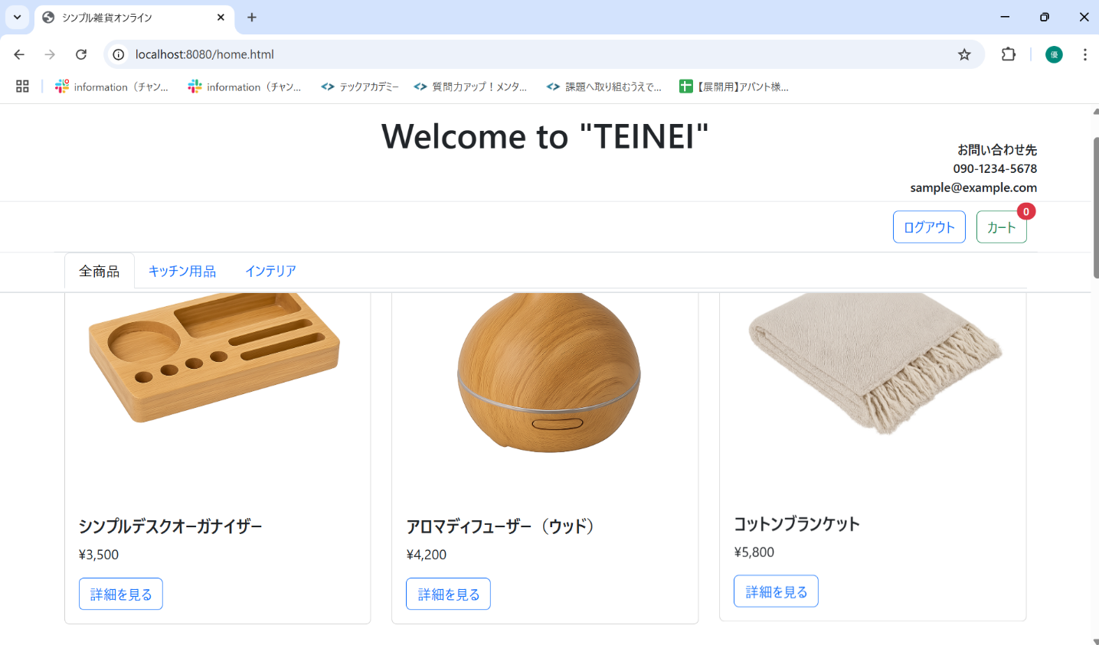
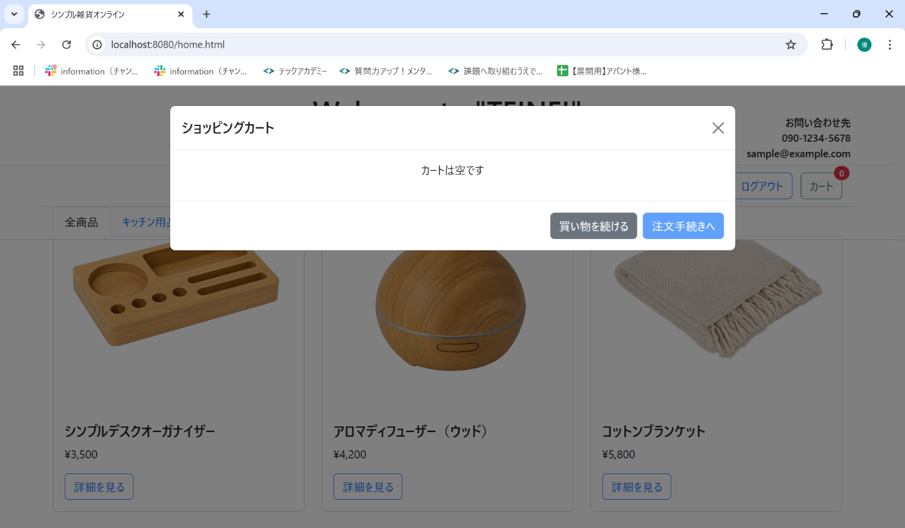
No. | テスト対象 | テスト種別 | 目的/観点 | 前提条件 | 操作手順 | 期待結果
ST-C-007 | カート表示 | 機能 | カートが空の状態でカートモーダルを表示した場合 | カートが空 (バッジ=0) | 1. カートアイコンをクリックする。 | 1. カートモーダルが表示されること。 2. モーダル内に「カートは空です」というメッセージが表示されること。 3. 合計金額が表示されないこと。 4. 「注文手続きへ」ボタンが無効 (disabled) であること。

